Treino
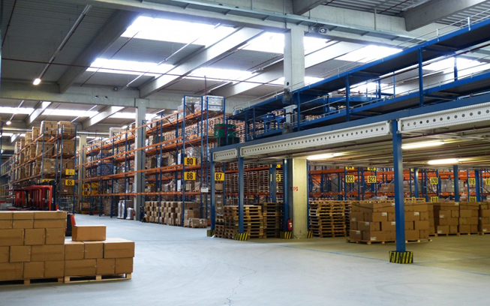
GERENCIADOR DE ESTOQUE
LANÇAMENTOS
RELATÓRIOS
MENU

Menu Gabarito
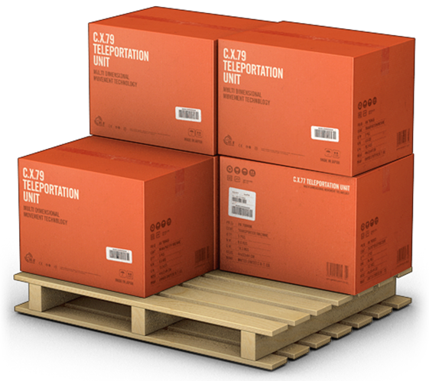
MENU
GERENCIADOR DE ESTOQUES
LANÇAMENTOS
RELATÓRIOS

